상품제안서
보랄 더 헬시 핸드바 인바디 체중계 BR-IS3 | 상품코드: F25235

 |  |  |  |  |  |  | 02-412-0044 | www.easy1.co.kr
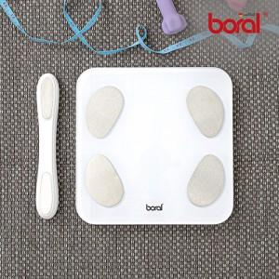

【상세/제작정보】

【인쇄/포장옵션】 | / 시판박스

【공급단가】 | 수량 | 20~ | 100~ | 300~ | 500~ | 1,000~
*VAT별도 | 단가 | 44,050원 | 42,420원 | 40,790원 | 39,160원 | 38,180원

【상품 URL】 | http://www.easy1.co.kr/src/goods_detail.php?gdno=25235

